55 経常収支比率
55 経常収支比率

 | 時点 2024(R6)年度（毎年）
 | 単位 ％ |  |  |  |  |  |  |  | 偏差値 |  | 53.2
順位 |  | 都道府県名 |  | 数 値 |  |  | 順位 | 都道府県名 |  | 数 値

 |  | 0 | 全 国 |  | - | 0.0 | 22 | 0 | 三 重 |  | 93.8 | 0
1 |  | 0 | 北海道 |  | 99.8 | 0.0 | 25 | 0 | 富 山 |  | 93.5 | 0
2 |  | 0 | 兵 庫 |  | 99.4 | 0.0 | 25 | 0 | 京 都 |  | 93.5 | 0
3 |  | 0 | 高 知 |  | 98.9 | 0.0 | 27 | 0 | 岩 手 |  | 93.2 | 0
4 |  | 0 | 鹿児島 |  | 98.2 | 0.0 | 27 | 0 | 香 川 |  | 93.2 | 0
5 |  | 0 | 長 崎 |  | 96.7 | 0.0 | 29 | 0 | 青 森 |  | 93.0 | 0
6 |  | 0 | 大 阪 |  | 96.4 | 0.0 | 30 | 0 | 栃 木 |  | 92.8 | 0
7 |  | 0 | 神奈川 |  | 96.3 | 0.0 | 31 | 0 | 長 野 |  | 92.6 | 0
8 |  | 0 | 沖 縄 |  | 96.1 | 0.0 | 32 | 0 | 大 分 |  | 92.3 | 0
9 |  | 0 | 福 井 |  | 96.0 | 0.0 | 33 | 0 | 石 川 |  | 92.2 | 0
9 |  | 0 | 佐 賀 |  | 96.0 | 0.0 | 33 | 0 | 徳 島 |  | 92.2 | 0
11 |  | 0 | 山 形 |  | 95.8 | 0.0 | 35 | 0 | 群 馬 |  | 91.9 | 0
11 |  | 0 | 福 島 |  | 95.8 | 0.0 | 35 | 0 | 滋 賀 |  | 91.9 | 0
13 |  | 0 | 福 岡 |  | 95.6 | 0.0 | 37 | 0 | 愛 知 |  | 91.7 | 0
14 |  | 0 | 宮 城 |  | 95.4 | 0.0 | 38 | 0 | 熊 本 |  | 91.5 | 0
15 |  | 0 | 茨 城 |  | 95.1 | 0.0 | 38 | 0 | 宮 崎 |  | 91.5 | 0
16 |  | 0 | 埼 玉 |  | 94.7 | 0.0 | 40 | 0 | 愛 媛 |  | 89.9 | 0
17 |  | ◎ | 千 葉 |  | 94.5 | 0.0 | 41 | 0 | 山 梨 |  | 89.7 | 0
18 |  | 0 | 静 岡 |  | 94.4 | 0.0 | 42 | 0 | 秋 田 |  | 89.5 | 0
18 |  | 0 | 和歌山 |  | 94.4 | 0.0 | 43 | 0 | 山 口 |  | 89.3 | 0
20 |  | 0 | 岡 山 |  | 94.1 | 0.0 | 44 | 0 | 島 根 |  | 89.2 | 0
21 |  | 0 | 広 島 |  | 94.0 | 0.0 | 45 | 0 | 奈 良 |  | 89.1 | 0
22 |  | 0 | 新 潟 |  | 93.8 | 0.0 | 46 | 0 | 鳥 取 |  | 88.1 | 0
経常収支比率
北海道 | 99.8
青 森 | 93
岩 手 | 93.2
宮 城 | 95.4
秋 田 | 89.5
山 形 | 95.8
福 島 | 95.8
茨 城 | 95.1
栃 木 | 92.8
群 馬 | 91.9
埼 玉 | 94.7
千 葉 | 94.5
東 京 | 80.3
神奈川 | 96.3
新 潟 | 93.8
富 山 | 93.5
石 川 | 92.2
福 井 | 96
山 梨 | 89.7
長 野 | 92.6
岐 阜 | 93.8
静 岡 | 94.4
愛 知 | 91.7
三 重 | 93.8
滋 賀 | 91.9
京 都 | 93.5
大 阪 | 96.4
兵 庫 | 99.4
奈 良 | 89.1
和歌山 | 94.4
鳥 取 | 88.1
島 根 | 89.2
岡 山 | 94.1
広 島 | 94
山 口 | 89.3
徳 島 | 92.2
香 川 | 93.2
愛 媛 | 89.9
高 知 | 98.9
福 岡 | 95.6
佐 賀 | 96
長 崎 | 96.7
熊 本 | 91.5
大 分 | 92.3
宮 崎 | 91.5
鹿児島 | 98.2
沖 縄 | 96.1
22 |  | 0 | 岐 阜 |  | 93.8 | 0.0 | 47 | 0 | 東 京 |  | 80.3 | 0

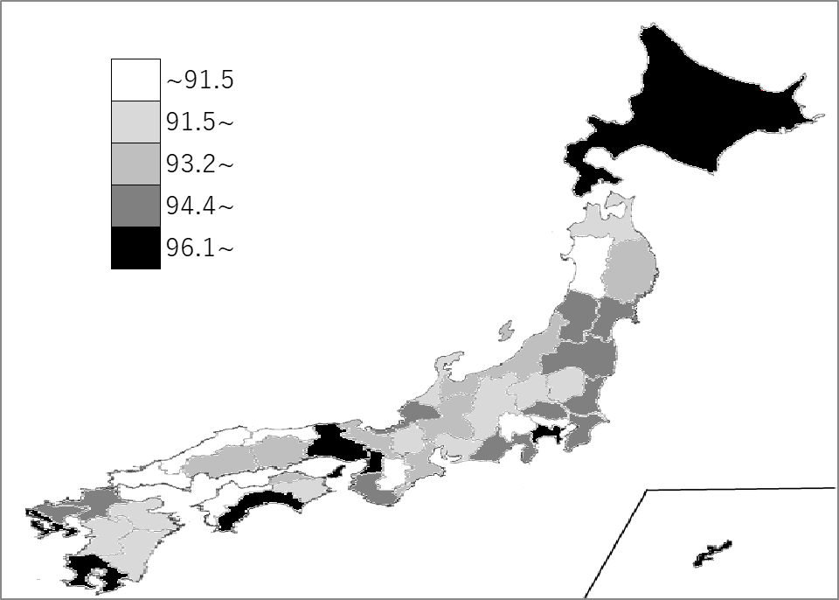
千葉県の推移
令和2年度 | 98.2 | 4
令和3年度 | 84.8 | 39
令和4年度 | 95.1 | 14
令和5年度 | 96.7 | 7
令和6年度 | 94.5 | 17

《備 考》 ・資料出所 総務省「地方公共団体の主要財政指標」 ・算出方法 経常経費充当一般財源÷経常一般財源 注）経常収支比率とは、地方税、普通交付税のように使途が特定されておらず、毎年度経常的 に収入される一般財源（経常一般財源）のうち、人件費、扶助費、公債費のように毎年度経 常的に支出される経費(経常的経費)に充当されたものが占める割合です。

